Nitrifikasjonstall før fisk
Overvåkning av vannet uten fisk i karet

Nitrifikasjonstall
 | Ammonium (mg/L) | Nitritt (mg/L) | Nitrat (mg/L)
44270 | 0.11 | 0.16 | 0.8
44273 | 0 | 0.44 | 0.9
44277 | 0.03 | 1.07 | 4.6
 |  |  |  |  | Tilsetningsstoff (gram)
Dato | pH | Temp | Salinitet (‰) | Oksygen (%) | Ammonium (g) | Bikarbonat (mL) | NH4-N (mg/L) | NO2-N (mg/L) | NO3-N (mg/L) | Kommentar

2021-03-08 |  |  |  |  | 30
2021-03-11 | 7.01 | 13.5 | 9.8 | 101 | 50
2021-03-12 | 7.35 | 13.5 | 8.8 | 101 | 50
2021-03-13 | 7.79 | 13.7 | 7.9 | 102 | 50
2021-03-14 | 7.65 | 13.5 | 13.9 | 103 | 0
2021-03-15 | 7.20 | 14.7 | 15.3 | 103 | 50 |  | 0.11 | 0.16 | 0.8
2021-03-16 | 7.94 | 14.0 | 15.9 | 103 | 50
2021-03-17 | 7.85 | 13.9 | 15.4 | 103 | 50
2021-03-18 | 7.60 | 16.2 | 15.2 | 103 | 75 |  | <0,05 | 0.44 | 0.9
2021-03-19 | 6.68 | 15.0 | 14.6 | 102 | 75 | 500
2021-03-20 | 7.60 | 15.6 | 15.5 | 101 | 75
2021-03-21 | 7.60 | 15.4 | 15.4 | 101 | 75
2021-03-22 | 7.37 | 15.4 | 14.4 | 103 | 50 |  | 0.03 | 1.07 | 4.6 | Alkalinitet

Dato | Ammonium(mg/L) | Nitritt (mg/L) | Nitrat (mg/L)

2021-03-15 | 0.11 | 0.16 | 0.8
2021-03-18 | <0,05 | 0.44 | 0.9
2021-03-22 | 0.03 | 1.07 | 4.6

Nitrifikasjons etter fisk
Tall fra Litus sitt anlegg
Nitritt (NO2)
 | Nitritt
25.03.2021 | 0.67
26.03.2021 | 0.94
29.03.2021 | 1.24
30.03.2021 | 0.47
01.04.2021 | 0.28
05.04.2021 | 0.19
08.04.2021 | 0.37
12.04.2021 | 0.42
15.04.2021 | 1.93
19.04.2021 | 1.72
22.04.2021 | 0.48
26.04.2021 | 0.22
29.04.2021 | 0.45
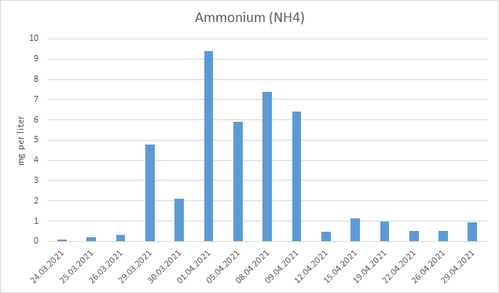
Dato | NH4-N (mg/L) | NO2-N (mg/L) | NO3-N (mg/L)

24.03.2021 | 0.090
25.03.2021 | 0.200 | 0.670 | 3.900
26.03.2021 | 0.340 | 0.940
29.03.2021 | 4.800 | 1.240 | 8.400
30.03.2021 | 2.110 | 0.470 | 3.700
01.04.2021 | 9.400 | 0.280 | 1.800
05.04.2021 | 5.900 | 0.190 | 1.500
08.04.2021 | 7.400 | 0.370 | 6.200
09.04.2021 | 6.400
12.04.2021 | 0.490 | 0.420 | 9.400
15.04.2021 | 1.140 | 1.930 | 22.600
19.04.2021 | 0.980 | 1.720 | 28.700
22.04.2021 | 0.530 | 0.480 | 26.000
26.04.2021 | 0.520 | 0.220 | 21.900
29.04.2021 | 0.930 | 0.450 | 30.700
Gjenn.snitt | 2.749 | 0.870 | 23.217

Ref. NH4 (mg/L) | Ref. NO2 (mg/L) | Ref. NO3 (mg/L) | Litus, NH4 (mg/L) | Litus, NO2 (mg/L) | Litus, NO3 (mg/L)
Nitrat (NO3)
 | Nitrat
25.03.2021 | 3.9
29.03.2021 | 8.4
30.03.2021 | 3.7
01.04.2021 | 1.8
05.04.2021 | 1.5
08.04.2021 | 6.2
12.04.2021 | 9.4
15.04.2021 | 22.6
19.04.2021 | 28.7
22.04.2021 | 26
26.04.2021 | 21.9
29.04.2021 | 30.7
0.231 | 0.136 | 31.405 | 2.749 | 0.870 | 23.217

 | NH4 (mg/L) | NO2 (mg/L) | NO3 (mg/L)
Ref | 0.231 | 0.136 | 31.405

Litus Akva | 2.749 | 0.870 | 23.217

TSS og Turbiditet
Parameter:
For i døgnet(gram): |  | 5500
Filtrert volum (ml): |  | 500
Volum i tank (liter): |  | 7000
Dato | Avløpskasse |  |  |  | Pumpesumpen |  |  |  | Etter trommelfilter |  |  |  | Etter sandfilter |  |  |  | Sum TSS (mg/l)
 | Vekt filter, før (g) | Vekt filter etter (g) | Utregning (mg/L) | Prosent av fôr | Vekt filter, før (g) | Vekt filter etter (g) | Utregning (mg/L) | Prosent av fôr | Vekt filter, før (g) | Vekt filter etter (g) | Utregning (mg/L) | Prosent av fôr | Vekt filter, før (g) | Vekt filter etter (g) | Utregning (mg/L) | Prosent av fôr

29.03.2021 | 0.1167 | 0.11860 | 3.80 | 0.48
01.04.2021 | 0.1170 | 0.11835 | 2.70 | 0.34
06.04.2021 | 0.1160 | 0.11765 | 3.30 | 0.42
08.04.2021 | 0.1167 | 0.11930 | 5.20 | 0.66
13.04.2021 |  |  |  |  | 0.1172 | 0.11863 | 2.86 | 0.36 | 0.11760 | 0.11840 | 1.60 | 0.20 | 0.11750 | 0.11900 | 3.00 | 0.38 | 7.46
20.04.2021 |  |  |  |  | 0.1180 | 0.11968 | 3.36 | 0.43 | 0.11700 | 0.11814 | 2.28 | 0.29 | 0.11680 | 0.11843 | 3.26 | 0.41 | 8.90
27.04.2021 |  |  |  |  | 0.1175 | 0.11874 | 2.48 | 0.32 | 0.11700 | 0.11911 | 4.22 | 0.54 | 0.11610 | 0.11811 | 4.02 | 0.51 | 10.72

TSS - målinger
 | Avløpskasse | Pumpesumpen | Trommelfilter | Sandfilter
29.03.2021 | 0.4836
01.04.2021 | 0.3436
06.04.2021 | 0.42
08.04.2021 | 0.6618
13.04.2021 |  | 0.364 | 0.2036 | 0.3818
20.04.2021 |  | 0.4276 | 0.2902 | 0.4149
27.04.2021 |  | 0.3156 | 0.5371 | 0.5116
Gjennomsnittlig TSS verdier

TSS i avløpskasse | TSS etter trommelfilter | TSS etter DynaSand

3.39 | 2.70 | 3.43

Turbiditet

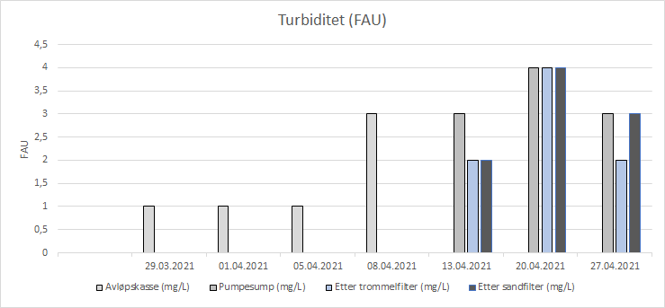
Dato | Avløpskasse (mg/L) |  | Etter trommelfilter (mg/L) |  | Etter DynaSand (mg/L)
 | FAU | ABS | FAU | ABS | FAU | ABS
2021-04-13 | 3 | 0.027 | 2 | 0.022 | 2 | 0.020
2021-04-20 | 4 | 0.043 | 4 | 0.041 | 4 | 0.048
2021-04-27 | 3 | 0.024 | 2 | 0.025 | 3 | 0.030

Dato | Avløpskasse (mg/L) | Pumpesump (mg/L) | Etter trommelfilter (mg/L) | Etter sandfilter (mg/L)

2021-03-29 | 1
2021-04-01 | 1
2021-04-05 | 1
2021-04-08 | 3
2021-04-13 |  | 3 | 2 | 2
2021-04-20 |  | 4 | 4 | 4
2021-04-27 |  | 3 | 2 | 3

Plasmaprøver
Plasmaprøver

Prøveuttak 1: 26.03.21
Prøveuttak 2: 28.04.21

Klor
 | 136.86
 | 127.66
 | 127.16
Natrium
 | 166.06
 | 159.19
 | 158.83
Prøvene | Klor |  | Natrium
 | 1 | 2 | 1 | 2
1 | 131.8 | 129.4 | 163.95 | 159.31
2 | 135.7 | 126.6 | 162.51 | 164.02
3 | 140.6 | 124.9 | 166.37 | 161.51
4 | 135.0 | 128.9 | 170.03 | 159.89
5 | 136.7 | 126.9 | 165.21 | 162.30
6 | 134.0 | 129.9 | 164.94 | 160.88
7 | 142.1 | 117.2 | 167.24 | 148.01
8 | 138.3 | 128.0 | 170.73 | 155.14
9 | 133.5 | 127.6 | 166.31 | 159.03
10 | 134.4 | 128.1 | 167.48 | 159.27
11 | 137.6 | 132.1 | 166.08 | 159.09
12 | 142.6 | 132.3 | 161.88 | 161.88
Gjenn.snitt | 136.86 | 127.66 | 166.06 | 159.19
Gjenn.snitt ref | 127.16 |  | 158.83

Gjennomsnitt klor

Litus Klor (1) | 136.86
Litus Klor (2) | 127.66
Klor (ref) | 127.16

Gjennomsnitt natrium

Litus Natrium (1) | 166.06
Litus Natrium (2) | 159.19 |  |  |  | Cl-test 1 | Cl-test 2 | Cl-ref |  | Na-test 1 | Na-test 2 | Na-ref
Natrium (Ref) | 158.83 |  |  | Gjennomsnitt | 136.86 | 127.66 | 127.16 | Gjennomsnitt | 166.06 | 159.19 | 158.83
 |  |  |  | Varians | 12.09 | 15.44 | 25.85 | Varians | 7.06 | 17.31 | 5.27
 |  |  |  | Observasjoner | 12 | 12 | 44 | Observasjoner | 12 | 12 | 44
 |  |  |  | t-Stat | 7.677 | 0.361 |  | t-Stat | 8.591 | 0.29
 |  |  |  | P-verdi | 0.001 | 0.72 |  | P-verdi | 0.001 | 0.78
 |  |  |  | T-kritisk, tosidig | 2.060 | 2.074 |  | T-kritisk, tosidig | 2.120 | 2.160
 |  |  |  | Note: Indikerer p ≤ 0,05 |  |  |  | Note: Indikerer p ≤ 0,05

Gjelleprøver
Gjelleprøvene som ble tatt

Gjelleprøver
Test 1 NKA (mg/L) |  | 4.432
Test 2 NKA (mg/L) |  | 3.401
Ref. NKA (mg/L) |  | 3.256
Prøvene | Ref. gruppe | 1. Na-K-ATPase (Litus) | 2. Na-K-ATPase (Litus)

1 | 6.615 | 4.487 | 3.069
2 | 4.435 | 7.536 | 6.615
3 | 2.835 | 8.954 | 4.435
4 | 5.786 | 4.923 | 2.835
5 | 0.339 | 4.715 | 5.786
6 | 2.103 | 2.623 | 0.339
7 | 2.715 | 1.254 | 6.773
8 | 3.022 | 4.901 | 3.514
9 | 3.745 | 7.165 | 1.742
10 | 1.591 | 1.988 | 1.026
11 | 2.635 | 2.564 | 2.188
12 |  | 2.077 | 2.488
Gjenn.snitt | 3.256 | 4.432 | 3.401

Test 1 NKA (mg/L) | Test 2 NKA (mg/L) | Ref. NKA (mg/L) |  | t-Test: To utvalg med antatt ulike varianser

4.432 | 3.401 | 3.256 |  |  | Na-K-ATPase (1) | Na-K-ATPase (2) | Na-K-ATPase ref
 |  |  |  | Gjennomsnitt | 4.432 | 3.401 | 3.256
 |  |  |  | Varians | 6.043 | 4.452 | 3.283
 |  |  |  | Observasjoner | 12 | 12 | 11
 |  |  |  | t-Stat | 1.313 | 0.177
 |  |  |  | P-verdi | 0.20 | 0.86
 |  |  |  | T-kritisk, tosidig | 2.086 | 2.080
 |  |  |  | Note: Indikerer p ≤ 0,05

Vekst
Vekst og lengde fra de to prøvene

Gjennomsnitt av lengden
Prøve 1 | 27.608333333
Prøve 2 | 33
Gjennomsnitt av vekten
Prøve 1 | 236.66666667
Prøve 2 | 437.83333333
Prøve 1 |  |  |  |  | Prøve 2

Antall fisk | Lengde (cm) | Vekt (g) | K-faktor |  | Antall fisk | Lengde (cm) | Vekt (g) | K-faktor
1 | 28.20 | 265.00 | 1.182 |  | 1 | 33.30 | 492.00 | 1.332
2 | 29.10 | 268.00 | 1.088 |  | 2 | 34.30 | 496.00 | 1.229
3 | 26.30 | 180.00 | 0.989 |  | 3 | 31.00 | 332.00 | 1.114
4 | 26.70 | 200.00 | 1.051 |  | 4 | 31.40 | 372.00 | 1.202
5 | 25.60 | 161.00 | 0.960 |  | 5 | 31.10 | 308.00 | 1.024
6 | 29.10 | 320.00 | 1.299 |  | 6 | 36.20 | 606.00 | 1.277
7 | 28.00 | 250.00 | 1.139 |  | 7 | 33.40 | 460.00 | 1.235
8 | 27.90 | 240.00 | 1.105 |  | 8 | 33.70 | 444.00 | 1.160
9 | 29.20 | 280.00 | 1.125 |  | 9 | 33.70 | 502.00 | 1.312
10 | 25.00 | 165.00 | 1.056 |  | 10 | 29.90 | 294.00 | 1.100
11 | 28.10 | 250.00 | 1.127 |  | 11 | 33.50 | 462.00 | 1.229
12 | 28.10 | 261.00 | 1.176 |  | 12 | 34.50 | 486.00 | 1.184
Gjenn.snitt | 27.61 | 236.67 | 1.108 |  | Gjenn.snitt | 33.00 | 437.83 | 1.200

Gjenn.snitt av lengden til fisken:
Gjennomsnitt av K-faktor
Prøve 1 | 1.1079413056
Prøve 2 | 1.199791106
SGR gjennomsnitt
2021-03-26 | 2021-04-28
27.61 | 33.00

Gjenn.snitt av vekten til fisken:

2021-03-26 | 2021-04-28
236.67 | 437.83

Gjenn.snitt av kondisjonsfaktoren

Prøve 1 | Prøve 2
1.108 | 1.200

Gjennomsnitt SGR

SGR Litus | SGR ref
1.864 | 1.664

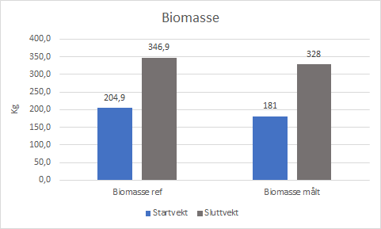
Start/slutt | Antall ref | Antall fisk Litus | Vekt teori (kg) | Vekt målt (kg) | Biomasse ref | Biomasse målt
Prøve 1 | 737.85 | 763 | 0.204 | 0.23667 | 205 | 181
Prøve 2 | 737.85 | 749 | 0.4366 | 0.43783 | 346 | 328

Trykktap ∆p og porøsitet
Trykktap ∆p

Trykktap (kPa) i selvvaskende sandfilter
Gunstig | 9.92
Maks tillatt | 14.88
Målt | 4.76
 |  | Trykktap ∆p i selvvaskende sandfilter
 |  | Gunstig | Maks tillatt | Målt
 | m | 1 | 1.5 | 0.48
 | kPa | 9.92 | 14.88 | 4.76

Porøsitet
Porøsiteten ble regnet ut ved å finne volumet i sandkornene i et lite glass. Testen ble utført på denne måten:
1. Måle høyden på sandkornsjiktet i glasset og merke av denne høyden
2. Målte hvor mye vann som måtte til for å nå denne høyden (volum vann)
3. Målte hvor mye vann som måtte til for å nå denne høyden med sandkorn i glasset. (volumet nødvendig for å fylle porerommene)

 |  |  |  | ml
Volum vann |  |  |  | 70
Volumet nødvendig for å fylle porerommene |  |  |  | 29
Porøsitet |  |  |  | 0.41

Diameter partikkelsjikt (m) | 1
Radius Partikkelsjikt (m) | 0.5
Tverrsnitt (m2) | 0.785

Strømmningshastighet
Strøningshastighetn teorektisk

Strømningshastighet (m/s)
 | Teoretisk minimum fluidiseringshastighet (m/s) | Gjennomsnittelig minimum strømningshastighet (m/s) | Selvvaskende sandfilter målt strømningshastighet (m/s)
Strømningshastighet | 10.01 | 17.20 | 19.11
 | Strømningshastighet
Tyngdekraft (m/s) | 9.81
Høyde partikkelsjikt (m) | 2
Tetthet partikkelsjikt (kg/m^3) | 1500

Tetthet fluid (kg/m^3) | 1010.96
porøsitet partikkelsjikt | 0.41
Fluidets viskositet (kg/(m*s) | 0.001

Formfaktor partikkler | 0.26
Diameter partikkelsjikt (m) | 0.002

Teoretisk minimum fluidiseringshastighet (m/s) | 10.01

Salinitet | 15
Gjennomsnitt temp. | 13.76
Gjennomsnittlig minimumvolumstrøm (l/min) | 224.99
Gjennomsnittlig minimumvolumstrøm (m^3/s) | 13.50
Gjennomsnittelig minimum strømningshastighet (m/s) | 17.20

 | Målt volumstrøm | Målt strømmningshastighet
Selvvaskende sandfilter (l/min) | 250
Selvvaskende sandfilter (m^3/s) | 15
Selvvaskende sandfilter målt strømningshastighet (m/s) |  | 19.11

 |  |  | x

